Bug Report
BUG REPORT
심각도 범례 : 🔴 Critical - 게임 진행 불가 / 크래시 🔴 High - 주요 기능 오작동 🔴 Medium- 불편하지만 플레이 가능 🔴 Low - 경미한 시각·텍스트 오류
재현환경 : PC / Windows 10 / 해상도 1600×900 / CPU: Intel 10400F / GPU: Geforce RTX 2060 6GB / RAM: 32GB
Bug ID | 발견일 | 버그 제목 | 심각도 | 카테고리 | 재현 절차 | 예상 결과 | 실제 결과 | 상태 | 추정 원인 / 해결 방안 | 비고
BUG-001 | 2026-03-18 | 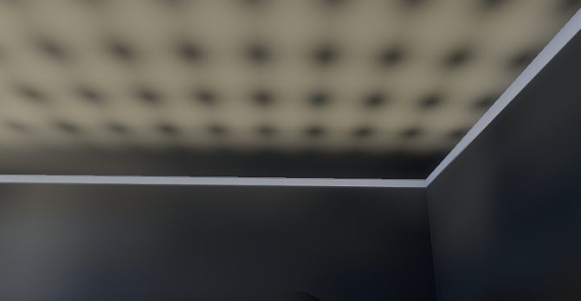 SDFGI 설정 후 천장의 빛 격자무늬, 벽 StaticBody3D 사이로 빛샘 현상 | 🔴 High | 시각 요소 | 1. 게임 실행 2. Mainroom 내부 진입 3. 내부 확인 | 물체에서 빛을 반사하며 자연스러운 환경광 구현 | 천장에서의 빛 격자무늬 발생, StaticBody3D 사이로 빛 샘 현상 | 미해결 (사양 제외) | SDFGI 설정값 강도 조정, StaticBody3D 두께와 위치 조정으로 해당 현상 자체는 해결할 수 있었으나 원하는 시각효과를 달성 할 수 없었기에 제거 | 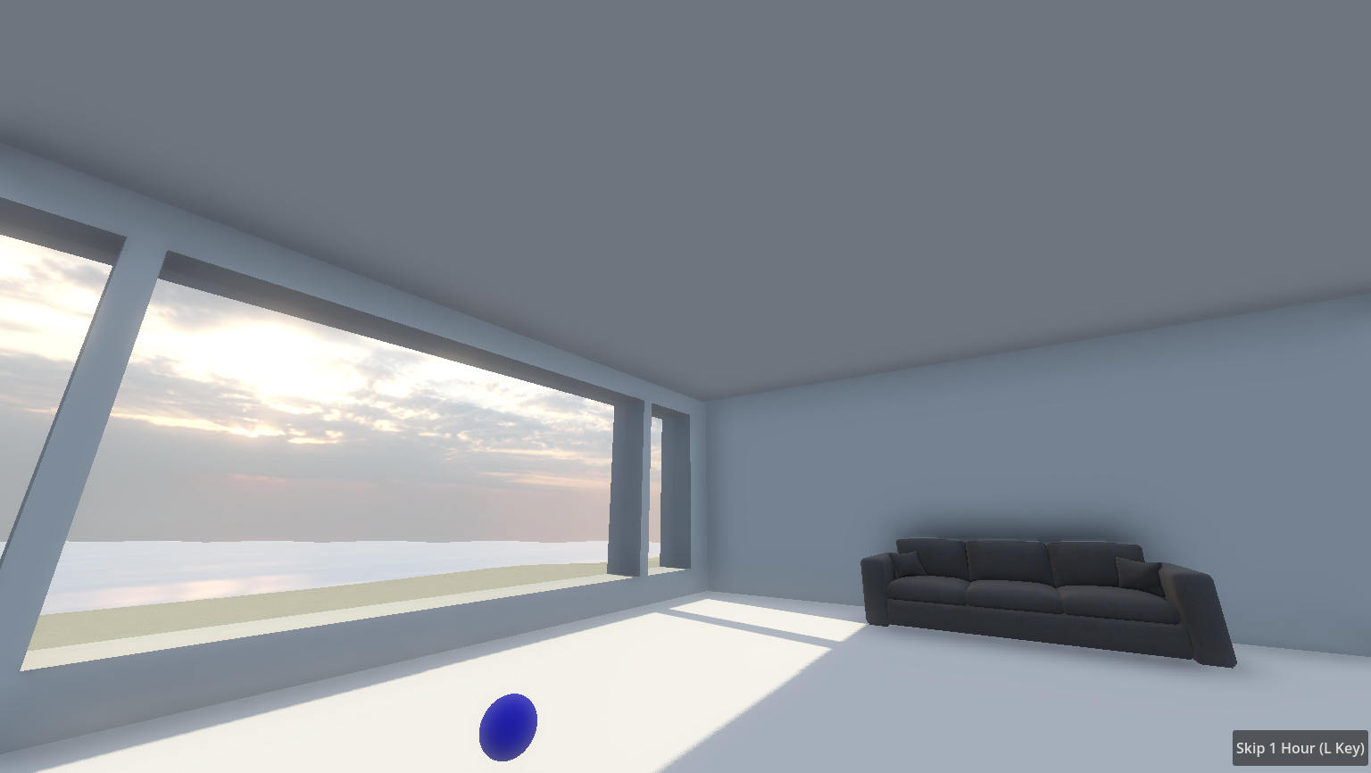
BUG-002 | 2026-03-19 | 시간에 따른 천체 광원(태양, 달) 이동방향 오류 | 🔴 Low | 시각 요소 | 1. 게임 실행 2. 타임스킵 키 입력 3. 천체 광원 움직임과 그림자 확인 | 플레이어 컴퓨터 시간과 연동해 천체 광원이 이동하며 밤, 낮 변화 | 광원의 이동방향이 동 → 서 가 아닌 반대방향 | 🔧 수정됨 | 천체 광원 회전 궤도의 x축 산출 코드를 음수에서 양수로 전환 추가 수정) 더 극적인 그림자 변화를 위해 천체광원 각도를 회전축에서 기존보다 낮게 설정 | 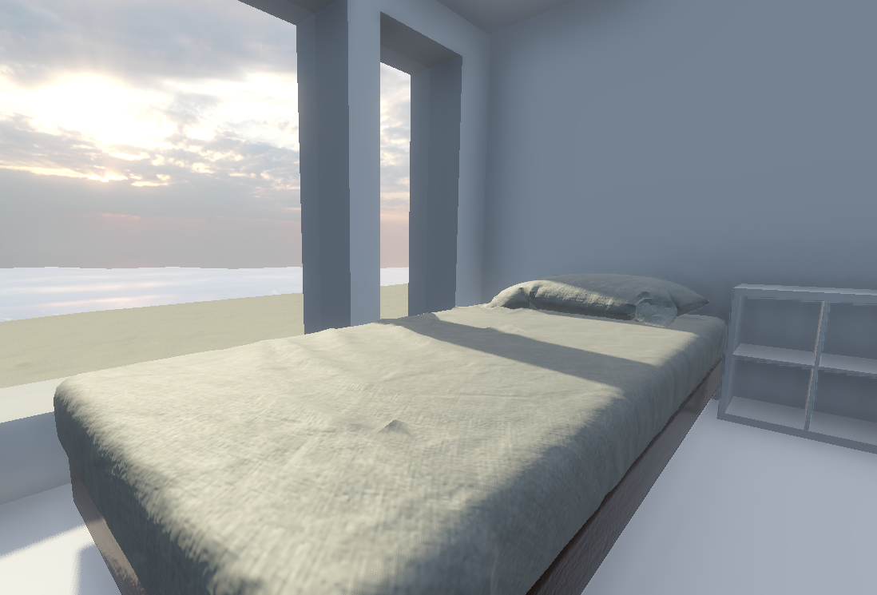
BUG-003 | 2026-03-23 | 천체 광원이 파노라마 쉐이더에 가려짐 | 🔴 Low | 시각 요소 | 1. 게임 실행 2. 타임스킵 키 입력 3. 천체 광원, 파노라마 쉐이더 확인 | 파노라마 쉐이더 앞에서 천체 광원이 실시간으로 이동하며 하늘 표현 | 천체 광원이 하늘 파노라마 쉐이더 에셋에 가려 보이지 않음 | 사양 변경 | 파노라마 쉐이더 자체에 천체 광원(태양, 달)이 포함된 에셋으로 대체, 대신 천체 광원의 움직임은 기존 천체 광원의 x축 내 위치와 파노라마 쉐이더를 실시간으로 연동해 수평으로 회전하도록 만들어 시간에 따른 천체 광원의 이동 구현 추가 수정) Dawn, Day, Sunset, Night 로 분류한 뒤 시간대별로 지정된 파노라마 쉐이더가 블렌드되며 전환되도록 해 자연스러운 하늘 변화 연출 | 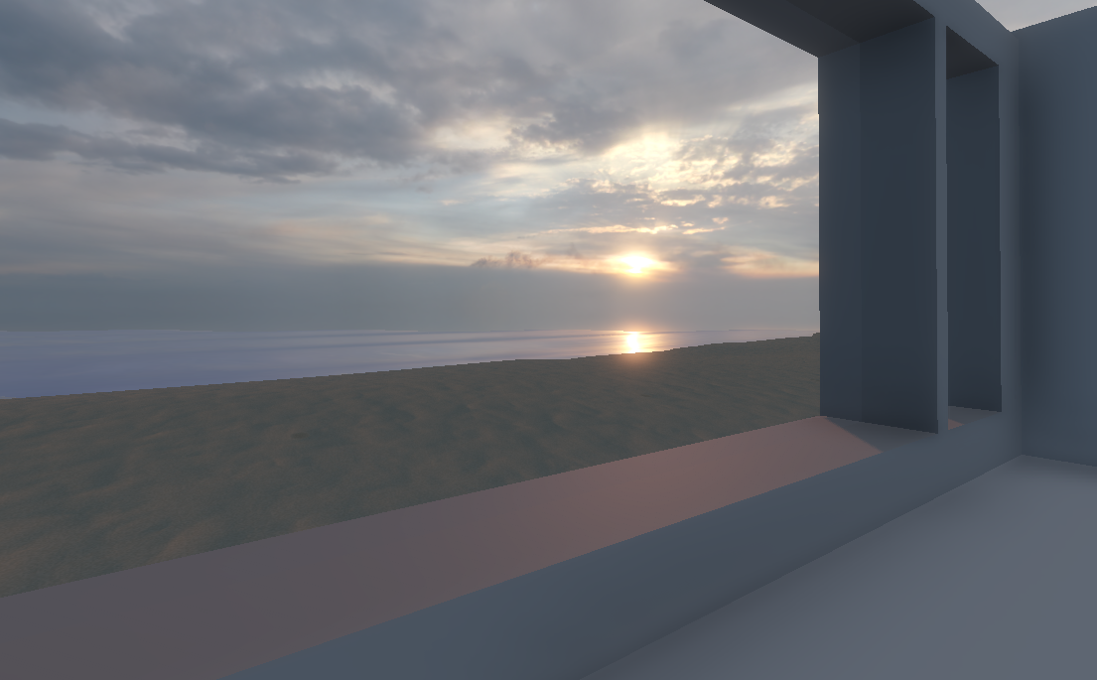
BUG-004 | 2026-03-23 | 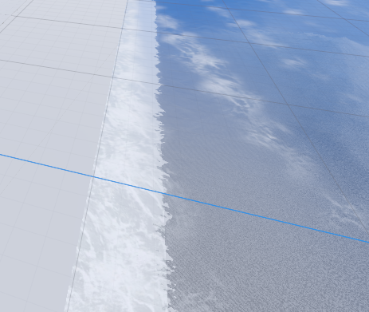 world 씬 내의 ocean노드 의 수정된 설정값이 적용 되지 않음 | 🔴 Low | 시각 요소 | 1. 게임 실행 2. 파도 포말 방향, 파도 높이 확인 | 뷰포트와 동일하게 게임 내에서도 world 씬 내에서 ocean 노드 설정대로 포말과 파도가 지표면과 수평한 방향 (x축과 수평한 방향)과 수정된 값 (1.0) 높이로 발생 | world 씬 뷰포트 내의 화면과 다르게 게임내에서는 ocean씬의 포말 방향 기본값 (Foam Wave Directions Degrees: 15) 포말 발생, 파도 높이도 수정값이 반영되지 않은 기본값 (Foam Wave Steepnesses: 1.5) 출력 | 🔧 수정됨 | world 씬의 인스턴스화 된 ocean 노드가 아닌 원본 ocean씬을 참조해 렌더링하는것으로 추정, 원본 ocean씬 자체의 포말 방향 설정(Foam Wave Directions Degrees)을 x축과 평행한 180도로 설정,파도 높이를 (Foam Wave Steepnesses) 1.5에서 1로 수정해 해결 | 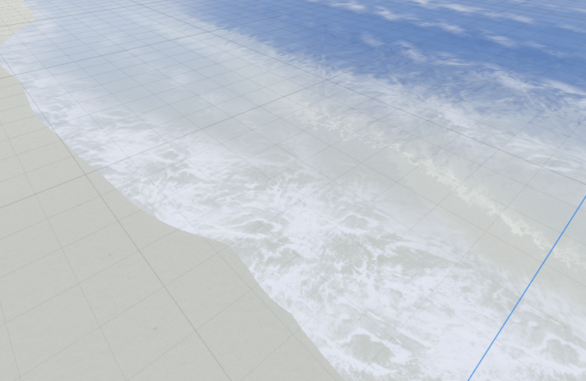
BUG-005 | 2026-03-24 | 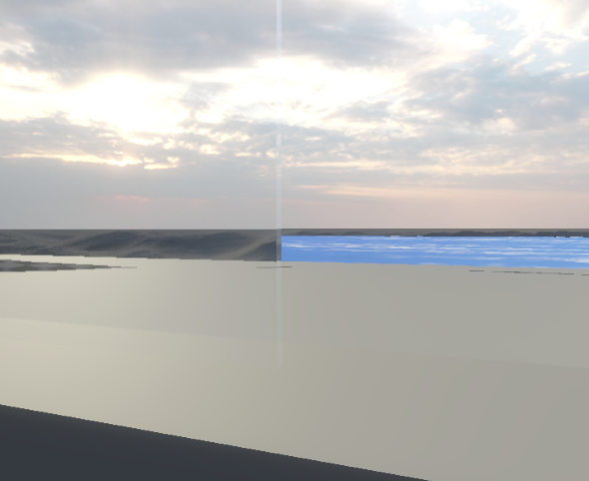 유리창의 Refraction(굴절) 활성화 후 창 너머로는 바다가 보이지 않음 | 🔴 High | 시각 요소 | 1. 게임 실행 2. Mainroom 내부 진입 3. mainroom 내부에서 창을 통해 바다 확인 | 굴절 효과를 통해 외부 풍경에 대한 가시성 저하를 최소화 하면서도 유리창의 존재를 player가 인지 가능 | 창문 너머로는 바다가 렌더링되지 않은 것 처럼 보임 | 미해결 (사양 제외) | 렌더링 순서의 문제, 바다의 굴절효과가 중복으로 적용돼 발생한 문제로 생각해 렌더링 순서를 조정하거나 바다의 굴절효과를 수정해봤으나 해당 문제가 계속 발생 | 가시성 저하를 최소화하며 투명한 오브젝트인 유리창의 물리적 존재를 player에게 인지시키기 위한 굴절효과였으나 해당 이슈를 제외하고서도 효과의 강도와 관계없이 오히려 부자연스러운 부분이 존재해 제외, 불투명도를 최소한으로 조절해 해당 목표 달성
BUG-006 | 2026-04-03 | InteriorWoodDoors 열림 후 열린 상태의 문을 바라봐도 상호작용이 되지 않음 | 🔴 High | 상호작용 | 1. 게임 실행 2. mainroom 진입 3. 문 열기 4. 열린 상태의 문 바라보며 상호작용 확인 | 문 MeshInstance3D와 함께 힌지를 축으로 콜리전도 동일하게 이동해 열린후의 문을 바라보며 상호작용해 닫힘 상태로 전환가능 | 문이 열리는 도중, 열린 상태에서 문의 콜리전 소실, 상호작용불가로 닫힘 상태로 전환 할 수 없음 | 사양 변경 | 안에서 문을 당기며 여는 경우 부자연스럽게 player가 문의 콜리전에 밀려나거나 끼일 가능성도 고려해 콜리전이 메쉬와 함께 실시간으로 힌지를 축으로 회전하는것이 아닌 열림 상태로 전환될 시 열려있는 문 위치로 콜리전이 즉시 이동하는 방향으로 변경 | 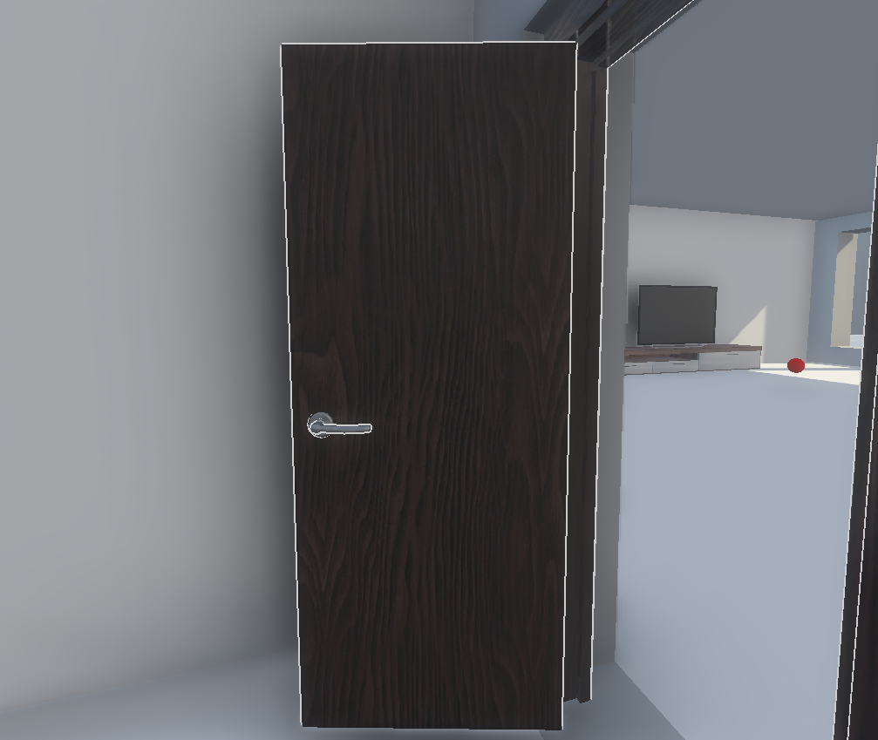
BUG-007 | 2026-04-08 |  타이틀 화면 카메라 시점이 InteriorCam노드 시점과 다름 | 🔴 Low | 시각 요소 | 1. 게임 실행 2. 첫 플레이 완료 트리거 상호작용 3. 게임 재시작 트리거 상호작용 4. 임시 타이틀 확인 | Mainroom 내부에서 중앙 창을 바라보는 InteriorCam 시점을 배경으로 게임 타이틀 화면 출력 | 타이틀 화면 배경이 InteriorCam노드 시점이 아닌 Mainroom 내부를 바라보는 시점을 배경으로 출력 | 🔧 수정됨 | world 내의 mianroom 위치를 조정 후 발생한것으로 보아 타이틀 화면의 카메라가 비추는 방향이 특정 좌표를 향하도록 하드코딩이 돼있었을 것으로 추정, 해당 코드 제거 후 InteriorCam 화면으로 설정 | 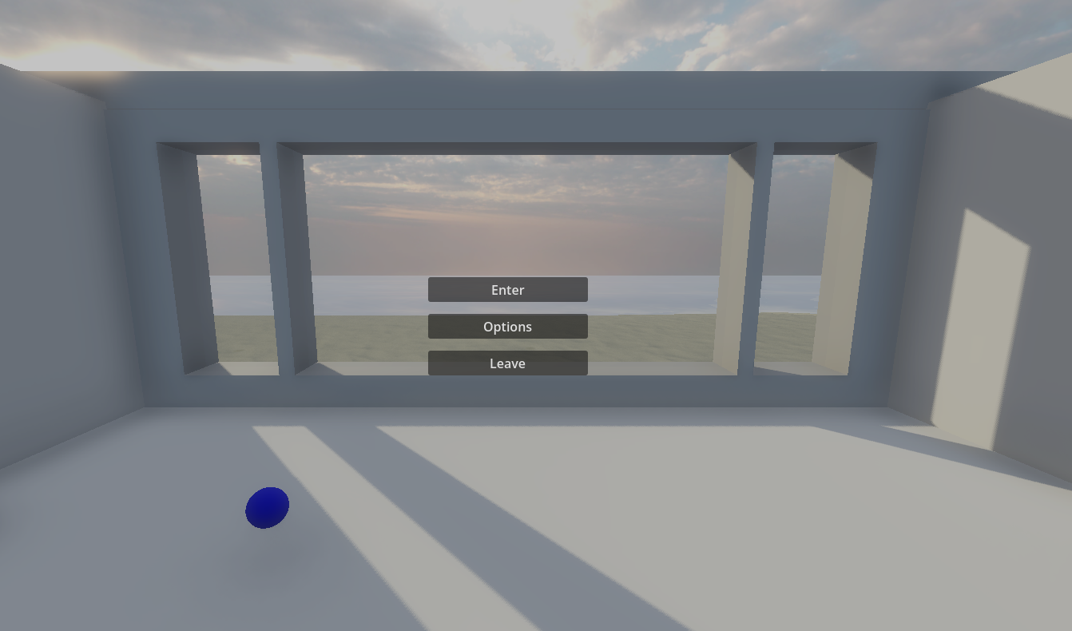
BUG-008 | 2026-04-09 | Mainroom 진입 상호작용 연출(페이드 아웃) 중 중복 상호작용 시 크래시 | 🔴 Critical | 상호작용 | 1. 게임 실행 2. 외부에서 Mainroom 내부로 진입하는 문과 상호작용 3. 페이드 아웃 연출 중 추가적으로 진입 상호작용 | 추가적인 중복 입력이 있어도 Mainroom 내부 지점으로 이동 | Mainroom 내부 진입 상호작용 후 페이드아웃 연출 완료 전 추가적인 내부 진입 상호작용 시도 시 크래시 | 🔧 수정됨 | Door 노드 상호작용 시 Mainroom 내부 진입 연출(페이드 아웃,인)이 완료되는 3초간 추가 상호작용 입력을 비활성화 해 중복 호출 차단
BUG-009 | 2026-04-09 | 일정 각도 이상 아래를 바라보면서 상호작용 불가 | 🔴 Medium | 상호작용 | 1. 게임 실행 2. 상호작용 가능한 물체를 여러 각도와 거리에서 상호작용 시도 | 플레이어의 시선의 각도에 관계없이 상호작용 가능 | 특정 각도 아래를 바라보았을때 상호작용 불가 | 🔧 수정됨 | 일정 각도 이상 시선을 아래로 내리면 CastingRay 가 임시로 설정한 player의 캡슐형 몸체에 먼저 닿아 막힘, player_body를 CastingRay 예외처리 | 